Лист1
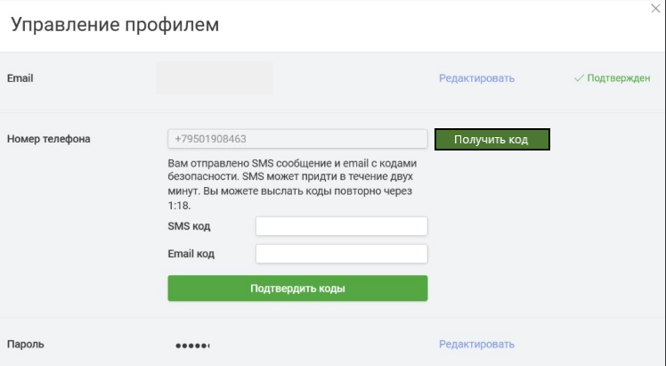
Identifier | Summary |  | Description |  | Steps to reproduse
баг №1 | При вводе нового номера телефона и нажатии на кнопку "Получить код", Смс приходит на старый номер телефона. |  | При вводе нового номера телефона в поле для ввода гомера телефона и нажатии на кнопку "Получить код", Смс с кодом подтверждения приходит на старый номер телефона хотя код в смс должен приходить на вновь введенный номер телефона. |  | 1. ввести новый номер телефона в поле для изменения номера. 2. нажать нна кнопку "получить код".

Reprodusibillity | Severity | Priority | Symptom | Workaround | Comments | Attachments
постоянно | critical | higt |  | невозможно | невозможно изменить номер телефона если была допущена ошибка | срин ниже

